Figure 3
3 - Évolution de la proportion d'élèves absentéistes de janvier 2013 à janvier 2017 par type d’établissement (en %)
 | Janvier 2013 | Janvier 2014 | Janvier 2015 | Janvier 2016 | Janvier 2017
Collèges | 2.8 | 3.3 | 3.2 | 3.5 | 3.6
LEGT | 6.4 | 5.4 | 5.9 | 5.6 | 7.0
LP | 14.8 | 12.9 | 14.2 | 15.7 | 16.7
Ensemble | 4.9 | 4.7 | 5.0 | 5.3 | 5.7

Champ : établissements publics du second degré, France métropolitaine (+ DOM à partir de janvier 2014).
Source : MEN-DEPP, enquête auprès des établissements sur l'absentéisme des élèves.
Réf. : Note d'information, n° 18.06. © DEPP

Figure 3bis
3 bis – Comparaison mensuelle de 2014-2015 à 2016-2017 de la proportion d'élèves absentéistes par type d’établissement (en %)
 | Collège |  |  | LEGT |  |  | LP
 | 2016-2017 | 2015-2016 | 2014-2015 | 2016-2017 | 2015-2016 | 2014-2015 | 2016-2017 | 2015-2016 | 2014-2015
Septembre | 1.6 | 1.8 | 1.6 | 3.4 | 3.0 | 2.5 | 11.2 | 11.2 | 9.0
Octobre | 1.5 | 1.5 | 1.6 | 3.2 | 2.7 | 2.8 | 10.7 | 10.0 | 9.2
Novembre | 2.2 | 2.8 | 2.7 | 4.9 | 4.7 | 5.0 | 13.9 | 15.0 | 13.9
Décembre | 2.1 | 2.5 | 2.9 | 3.8 | 3.9 | 4.9 | 10.4 | 11.8 | 13.2
Janvier | 3.6 | 3.5 | 3.2 | 7.0 | 5.6 | 5.9 | 16.7 | 15.7 | 14.2
Février | 2.1 | 2.5 | 2.8 | 3.8 | 4.2 | 5.3 | 11.6 | 11.9 | 12.0
Mars | 4.2 | 4.4 | 3.7 | 8.8 | 10.6 | 7.8 | 19.5 | 20.1 | 16.3
Avril | 2.0 | 3.1 | 3.7 | 5.7 | 6.1 | 7.4 | 14.4 | 14.6 | 16.8
Mai | 5.3 | 5.7 |  | 16.0 | 16.4 |  | 34.7 | 32.6
Champ : établissements publics du second degré, France métropolitaine (+ DOM à partir de janvier 2014).
Source : MEN-DEPP, enquête auprès des établissements sur l'absentéisme des élèves.
Réf. : Note d'information, n° 18.06. © DEPP
 | Collège 2016-2017 | Collège 2015-2016 | Collège 2014-2015 | LEGT 2016-2017 | LEGT 2015-2016 | LEGT 2014-2015 | LP 2016-2017 | LP 2015-2016 | LP 2014-2015
Septembre | 1.6 | 1.8 | 1.6 | 3.4 | 3.0 | 2.5 | 11.2 | 11.2 | 9.0
Octobre | 1.5 | 1.5 | 1.6 | 3.2 | 2.7 | 2.8 | 10.7 | 10.0 | 9.2
Novembre | 2.2 | 2.8 | 2.7 | 4.9 | 4.7 | 5.0 | 13.9 | 15.0 | 13.9
Décembre | 2.1 | 2.5 | 2.9 | 3.8 | 3.9 | 4.9 | 10.4 | 11.8 | 13.2
Janvier | 3.6 | 3.5 | 3.2 | 7.0 | 5.6 | 5.9 | 16.7 | 15.7 | 14.2
Février | 2.1 | 2.5 | 2.8 | 3.8 | 4.2 | 5.3 | 11.6 | 11.9 | 12.0
Mars | 4.2 | 4.4 | 3.7 | 8.8 | 10.6 | 7.8 | 19.5 | 20.1 | 16.3
Avril | 2.0 | 3.1 | 3.7 | 5.7 | 6.1 | 7.4 | 14.4 | 14.6 | 16.8
Mai | 5.3 | 5.7 |  | 16.0 | 16.4 |  | 34.7 | 32.6

Figure 8
8 - Évolution de la proportion d'élèves signalés aux DSDEN entre janvier 2016 et janvier 2017 (en %)
 | Janvier 2016 | Janvier 2017
Collèges | 0.39 | 0.41
LEGT | 0.39 | 0.36
LP | 1.45 | 1.46
Ensemble | 0.46 | 0.46

Champ : établissements publics du second degré, France métropolitaine + DOM.
Source : MEN-DEPP, enquête auprès des DSDEN sur l'absentéisme des élèves.
Réf. : Note d'information, n° 18.06. © DEPP

Figure 9
9 - Proportion d'élèves signalés par département - source DSDEN - en 2016-2017 (en %)
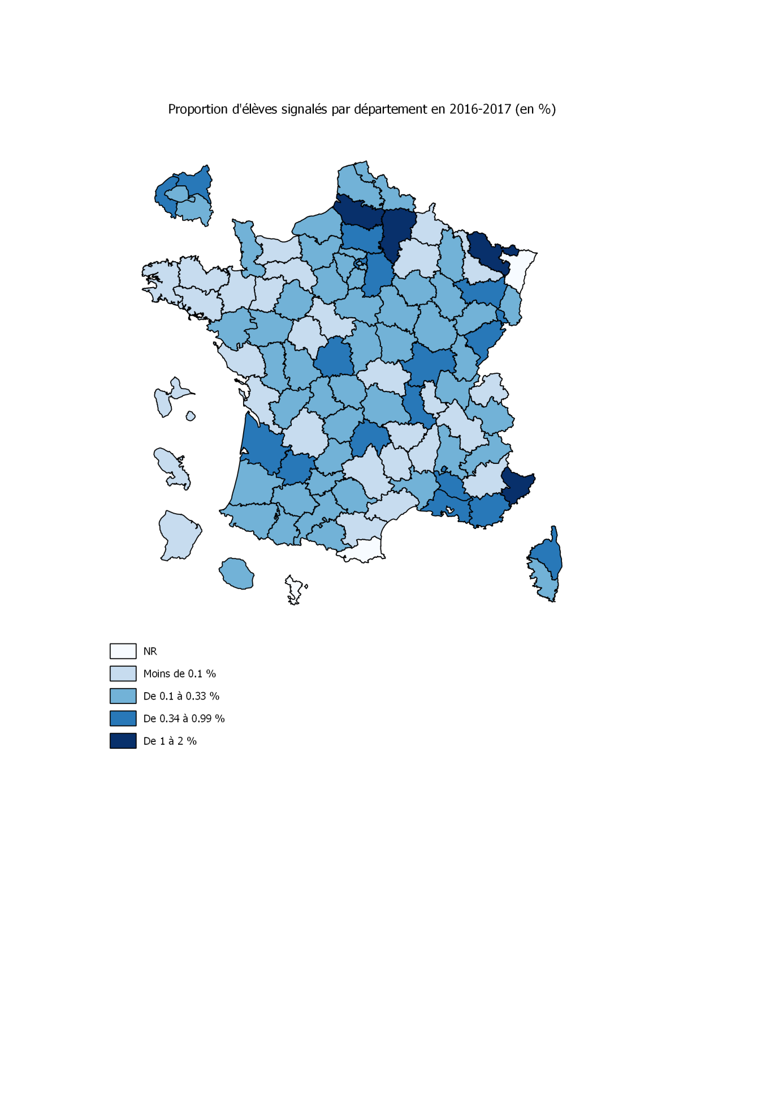

Lecture : les départements en fond blanc (Pyrénées-Orientales, Bas-Rhin et Mayotte) sont non répondants.
Champ : établissements publics du second degré, France métropolitaine + DOM.
Source : MEN-DEPP, enquête auprès des DSDEN sur l'absentéisme des élèves.
Réf. : Note d'information, n° 18.06. © DEPP

